核算
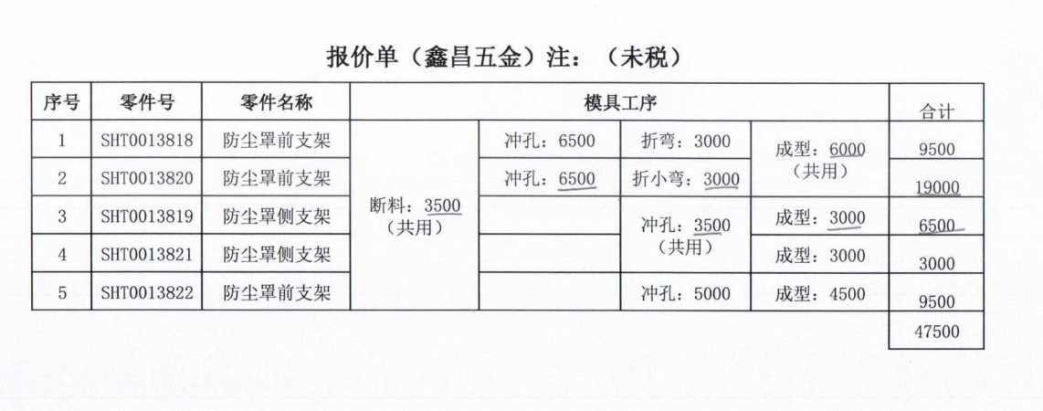
QAD代码 | 物料名称 | 下料尺寸 |  |  | 重量 | 未税材料价格 | 材料费用 | 加工成本 |  |  |  | 系数 | 未税合计
 |  | 长 | 宽 | 厚 |  |  |  | 工序 | 吨位 | 工序费 | 核算工序费
SHT0013818 | 防尘罩前支架 | 503 | 15-16 | 2 | 0.12 | 4.2 | 0.51410121 | 断料 | 100T | 0.1 | 0.07 | 1.12 | 1.2141933552
 |  |  |  |  |  |  |  | 冲孔 | 200T | 0.15 | 0.15
 |  |  |  |  |  |  |  | 折弯 | 200T | 0.15 | 0.15
 |  |  |  |  |  |  |  | 成型*2 | 160T | 0.12 | 0.2

 |  |  |  |  |  |  |  |  |  | 0.52 | 0.57
SHT0013820 | 防尘罩前支架 | 494 | 15-16 | 2 | 0.12 | 4.2 | 0.50490258 | 断料 | 100T | 0.1 | 0.07 | 1.12 | 1.0918908896
 |  |  |  |  |  |  |  | 冲孔 | 200T | 0.15 | 0.15
 |  |  |  |  |  |  |  | 折弯 | 200T | 0.15 | 0.15
 |  |  |  |  |  |  |  | 成型 | 160T | 0.12 | 0.1

 |  |  |  |  |  |  |  |  |  | 0.52 | 0.47
SHT0013819 | 防尘罩侧支架 | 218 | 15-16 | 2 | 0.053 | 4.2 | 0.22281126 | 断料 | 100T | 0.12 | 0.1 | 1.12 | 0.6415486112
 |  |  |  |  |  |  |  | 冲孔 | 200T | 0.15 | 0.15
 |  |  |  |  |  |  |  | 成型 | 160T | 0.12 | 0.1

 |  |  |  |  |  |  |  |  |  | 0.39 | 0.35
SHT0013821 | 防尘罩侧支架 | 208 | 15-16 | 2 | 0.051 | 4.2 | 0.21259056 | 断料 | 100T | 0.12 | 0.1 | 1.12 | 0.6301014272
 |  |  |  |  |  |  |  | 冲孔 | 200T | 0.15 | 0.15
 |  |  |  |  |  |  |  | 成型 | 160T | 0.12 | 0.1

 |  |  |  |  |  |  |  |  |  | 0.39 | 0.35
SHT0013822 | 防尘罩前支架 | 399 | 15-16 | 2 | 0.097 | 4.2 | 0.40780593 | 断料 | 100T | 0.15 | 0.15 | 1.12 | 0.8487426416
 |  |  |  |  |  |  |  | 冲孔 | 200T | 0.15 | 0.1
 |  |  |  |  |  |  |  | 成型 | 160T | 0.12 | 0.1 |  |  | Q235材质

 |  |  |  |  |  |  |  |  |  | 0.42 | 0.35
注：扁铁宽度不规格，介于15-16之间

